WACC
D10000 | [D10000] WACC | 20231231K |  |  |  | Diff | 전기 |  | 회사명 | 웨스트원유한회사(IMM인베스트먼트) | 웨스트원유한회사(IMM인베스트먼트)
D10010 | [D10010] 자산총계 | 98,203 |  |  |  | 98,203 |  |  | 구분 | 상환우선주 | 상환우선주
D10020 | [D10020] 부채총계 | 95,218 |  |  |  | 95,218 |  |  | 취득일자 | 2024-01-15 | 2023-02-01
D10030 | [D10030] 자본총계 | 2,984 |  |  |  | 2,984 |  |  | 취득가격(총액) | 10,000,000,000 | 40,000,000,000
D10040 | [D10040] 부채비율(%) | 3,190.95 |  |  |  | #DIV/0! | #DIV/0! |  | 취득수량 | 400,000 | 1,600,000
D10050 | [D10050] 단기차입금 | 56 |  |  |  | 56 |  |  | 주당 취득가격 | 25,000 | 25,000
D10060 | [D10060] 유동성장기부채 | 1,437 |  |  |  | 1,437
D10070 | [D10070] 장기사채(계)
D10080 | [D10080] 장기차입금(계) |  |  |  |  |  |  |  | 2024-04-30 | 신용등급 | 1년 | 2년 | 3년 | 5년
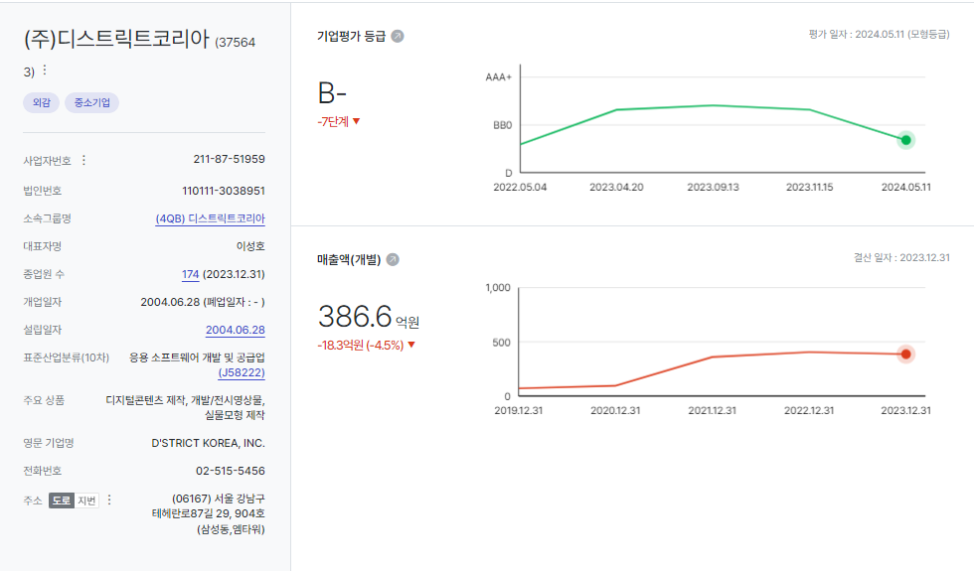
D10090 | [D10090] 금융리스부채 | 386 |  |  |  | 386 |  |  | 무보증공모채 | A+ | 4.11 | 4.27 | 4.51 | 4.99
D10100 | [D10100] 기타재무부채 |  |  |  |  |  |  |  | 무보증공모채 | A | 4.29 | 4.45 | 4.77 | 5.40
D10110 | [D10110] 재무부채(계) | 1,879 | 62.97 | 우선주 자본금 |  | 1,879 | - |  | 무보증공모채 | A- | 4.54 | 4.76 | 5.21 | 5.94
D10120 | [D10120] 우선주자본금 |  |  |  |  |  |  |  | 무보증공모채 | BBB+ | 5.98 | 7.01 | 7.72 | 8.02
D10130 | [D10130] 보통주자본(계) | 2,984 |  |  |  | 2,984 | 0 |  | 무보증공모채 | BBB | 6.66 | 7.96 | 8.75 | 9.07
D10140 | [D10140] 재무부채 반영 자산총계 | 4,863 |  |  |  | 4,863 | 0 |  | 무보증공모채 | BBB- | 7.66 | 9.12 | 10.12 | 10.49
D10150 | [D10150] [보통주발행주식수] | 11,080,671 | 상환가정 체크하기 |  |  | 11,080,671 |  |  | 무보증공모채 | BB+ | 9.73 | 11.1 | 12.4 | 13.01
D10160 | [D10160] [보통주자기주식수] |  |  |  |  |  |  |  | 무보증공모채 | BB | 10.58 | 12.02 | 13.8 | 14.11
D10170 | [D10170] 유통보통주식수 | 11,080,671 |  |  |  | 11,080,671 | 0 |  | 무보증공모채 | BB- | 11.72 | 13.28 | 15.05 | 15.34
D10180 | [D10180] 타인자본비율(%) | 38.64 | 82.28 |  |  | #DIV/0! | #DIV/0! |  | 무보증공모채 | B+ | 13.8 | 15.26 | 16.98 | 17.65
D10190 | [D10190] 우선주자기자본비율(%) |  |  |  |  | #DIV/0! | #DIV/0! |  | 무보증공모채 | B | 15.51 | 17.01 | 18.49 | 19.37
D10200 | [D10200] 보통주자기자본비율(%) | 61.36 | 17.72 |  |  | #DIV/0! | #DIV/0! |  | 무보증공모채 | B- | 16.6 | 18.26 | 19.81 | 20.59
D10210 | [D10210] 무위험이자율(%) | 3.65 |  |  |  | 3.65 |  |  | 무보증사모채 | A+ | 4.39 | 4.58 | 4.88 | 5.36
D10220 | [D10220] 위험프리미엄(%) | 11.40 |  |  |  | 11.40 |  |  | 무보증사모채 | A | 4.6 | 4.8 | 5.18 | 5.84
D10230 | [D10230] 주식베타 | 0.8640 |  |  |  | 0.86 |  |  | 무보증사모채 | A- | 4.95 | 5.17 | 5.69 | 6.43
D10240 | [D10240] 상관계수 |  |  |  |  |  |  |  | 무보증사모채 | BBB+ | 6.55 | 7.52 | 8.33 | 8.65
D10250 | [D10250] 업종부채비율(%) | 464.44 |  |  |  | 464.44 |  |  | 무보증사모채 | BBB | 7.33 | 8.58 | 9.47 | 9.86
D10260 | [D10260] 무부채기업베타 | 0.19 |  |  |  | 0.19 | 0.00 |  | 무보증사모채 | BBB- | 8.34 | 9.87 | 10.96 | 11.35
D10270 | [D10270] 해당기업베타 | 0.28 | 0.86 |  |  | #DIV/0! | #DIV/0! |  | 무보증사모채 | BB+ | 10.31 | 11.91 | 13.31 | 13.92
D10280 | [D10280] 재무평점 |  |  |  |  |  |  |  | 무보증사모채 | BB | 11.33 | 12.85 | 14.69 | 15.02
D10290 | [D10290] 법인세율(%) | 23.10 | 2028 | 전기등급 |  | 23.10 |  |  | 무보증사모채 | BB- | 12.49 | 14.14 | 15.97 | 16.32
D10300 | [D10300] 세전타인자본비용(%) | 11.35 |  |  |  | 11.35 |  |  | 무보증사모채 | B+ | 14.58 | 16.09 | 17.91 | 18.64
D10310 | [D10310] 세후타인자본비용(%) | 8.73 |  |  |  | 8.73 | 0.00 |  | 무보증사모채 | B | 16.3 | 17.93 | 19.45 | 20.36
D10320 | [D10320] 우선주자기자본비용(%) |  |  | 자본비용역전 |  | #DIV/0! | #DIV/0! |  | 무보증사모채 | B- | 17.47 | 19.2 | 20.82 | 21.60
D10330 | [D10330] 보통주자기자본비용(%) | 16.50 |  | 이상없음 |  | #DIV/0! | #DIV/0!
D10340 | [D10340] 가중평균자본비용(WACC)(%) | 10.10 |  |  |  | #DIV/0! | #DIV/0! |  | <세전타인자본비용>
D10350 | [D10350] 순자산가치(NAV) | 2,984 |  | 주식수변동 |  | 2,984 | 0 |  | 증분차입
D10360 | [D10360] 유통발행주식수 | 11,080,671 |  | 주식수변동 |  | 11,080,671 | 0 |  | 이자/이자부부채 | 75.96
D10370 | [D10370] 1주당순자산가치(NAV)(원) | 269 |  |  |  | #DIV/0! | #DIV/0!
 | 1주당가치(DCF)(원) | 20,931 | ▽16.28% | 자본잠식여부 |  | -4,069 | 25,000
 |  |  |  | 자본잠식

D10400 | [D10400] 할인율 조정 | 20231231K
D10410 | [D10410] 규모 및 비상장 프리미엄 | 3.00

 |  |  |  |  |  | 유사회사 해외 찾아서 넣기!!!!!!!!!!!!

 | DCF 규모 및 비상장 프리미엄 판단기준 | 프리미엄(%)
 | 1. 코넥스 상장기업 또는 IPO 예정기업(1년 이내) | 0~1%
 | 1. 외감기업이며, 매출액 규모가 1000억원 이상인 경우 | 1~2%
 | 1. 외감기업이며, 매출액 규모가 1000억원 미만인 경우 | 2~3% | >>외감, 매출액 500억 미만
 | 1. 비외감기업인 경우 | 3~4%
 | 1. 중소벤처기업 등 | 4~5%

 |  | 0.00% | -100.00% | #DIV/0! | #DIV/0! | #DIV/0!
 | Track Record / 고객사명 | DCF | Multiple | 최종가 | BPS | EPS | PER | PBR |  | 종목명 | 평가종류 | 기준일 | 주가 | 공모/사모 | 등급 | 시장 | 업종 | 배당금 | 전환가정여부 | 주식수
 | 2024-06-30 | 20,931 |  | 20,931 | 269 | -775 | -26.99 | 77.72 |  | (주)디스트릭트코리아 |  | 2024-06-30 | 20,931 | 3 |  |  |  | 0 |  | 11,080,671

감가상각추정
D20000 | [D20000] 감가상각비 추정 | 20201231K | 20211231K | 20221231K | 20231231K | 20231231Y | 20241231Z | 20251231Z | 20261231Z | 20271231Z | 20281231Z | 20291231Z
D20010 | [D20010] 감가상각률(%) |  | 22.89 | 22.56 | 24.86 | 24.86 | 23.76 | 23.76 | 23.76 | 23.76 | 23.76 | 23.76
D20020 | [D20020] 판관비상감가상각비율(%) |  | 100.00 | 100.00 | 100.00 | 100.00 | 100.00 | 100.00 | 100.00 | 100.00 | 100.00 | 100.00
D20030 | [D20030] 유형자산재투자율(%) |  | 114.27 | 81.62 | 45.46 | 45.46 | 133.97 | 133.97 | 133.97 | 133.97 | 133.97 | 133.97
D20040 | [D20040] 무형자산상각률(%) |  | 74.58 | 7.02 | 1.27 | 1.27 | 15.40 | 15.40 | 15.40 | 15.40 | 15.40 | 15.40
D20050 | [D20050] 판관비상무형자산상각비율(%) |  | 100.00 | 100.00 | 100.00 | 100.00 | 100.00 | 100.00 | 100.00 | 100.00 | 100.00 | 100.00
D20060 | [D20060] 무형자산재투자율(%) |  | 7,077.27 | (179.50) | (7,282.81) | (7,282.81) | 133.97 | 133.97 | 133.97 | 133.97 | 133.97 | 133.97
D20070 | [D20070] 감가상각비(CF) | 1,055 | 1,969 | 2,426 | 2,871 | 2,871 | 3,032 | 3,997 | 5,270 | 6,948 | 9,160 | 12,076
D20080 | [D20080] 감가상각비(IS) | 1,055 | 1,969 | 2,426 | 2,871 | 2,871 | 3,032 | 3,997 | 5,270 | 6,948 | 9,160 | 12,076 |  |  | 2021년 | 2022년 | 2023년
D20090 | [D20090] 감가상각대상자산(BV) | 6,889 | 7,170 | 6,724 | 5,158 | 5,158 | 6,187 | 7,544 | 9,334 | 11,694 | 14,805 | 18,906 |  | 건설中 | 108 |  | 6,615
D20100 | [D20100] 감가상각누계액 | 1,713 | 3,582 | 4,826 | 7,604 | 7,604 | 10,636 | 14,633 | 19,903 | 26,851 | 36,011 | 48,087 |  | 영업권
D20110 | [D20110] 취득원가 | 8,602 | 10,752 | 11,550 | 12,762 | 12,762 | 16,823 | 22,177 | 29,237 | 38,545 | 50,816 | 66,993 |  | 회원권
D20120 | [D20120] 순취득액 |  | 2,250 | 1,980 | 1,305 | 1,305 | 4,061 | 5,354 | 7,060 | 9,308 | 12,271 | 16,177
D20130 | [D20130] 무형자산상각비(CF) | 29 | 88 | 439 | 64 | 64 | 47 | 49 | 51 | 54 | 57 | 60
D20140 | [D20140] 무형자산상각비(IS) | 29 | 88 | 439 | 64 | 64 | 47 | 49 | 51 | 54 | 57 | 60
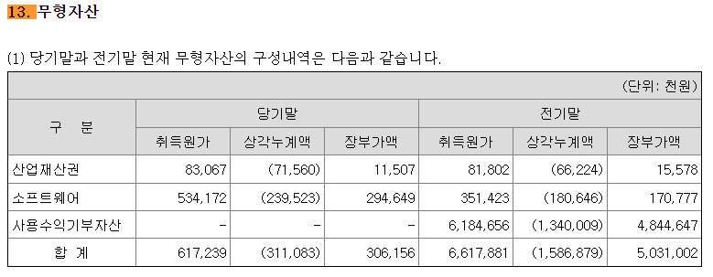
D20150 | [D20150] 무형자산(BV) | 118 | 6,258 | 5,031 | 306 | 306 | 321 | 337 | 354 | 372 | 391 | 411
D20160 | [D20160] 순취득액 |  | 6,228 | (788) | (4,661) | (4,661) | 62 | 65 | 68 | 72 | 76 | 80
 |  |  |  |  |  | 생산자물가상승률 | 101.56
 |  |  |  |  |  | IMF경제성장률평균 | 102.22 |  | DCF가격
 |  |  |  |  |  | 추정성장률평균 | 133.97 |  | 20,931
D21000 | [D21000] 감가상각 계산비율 | 20201231K | 20211231K | 20221231K | 20231231K | YYYYYYYYA | WA 3Y |  | 전기비율 |  | Aver 3Y | Aver 2Y | Avg 2Y | WA 2Y | WA 3Y
D21010 | [D21010] 감가상각률(%) |  | 22.89 | 22.56 | 24.86 | 23.76 | 23.76 |  |  | 2 | 23.44 | 23.71 | 22.73 | 24.09 | 23.76
D21020 | [D21020] 판관비상감가상각비율(%) |  | 100.00 | 100.00 | 100.00 | 100.00 | 100.00 |  |  | 3 | 100.00 | 100.00 | 100.00 | 100.00 | 100.00
D21030 | [D21030] 유형자산재투자율(%) |  | 114.27 | 81.62 | 45.46 | 68.98 | 133.97 | 90.81 |  | 4 | 80.45 | 63.54 | 97.94 | 57.51 | 68.98
D21040 | [D21040] 무형자산상각률(%) |  | 74.58 | 7.02 | 1.27 | 15.40 | 15.40 |  |  | 5 | 27.62 | 4.14 | 40.80 | 3.19 | 15.40
D21050 | [D21050] 판관비상무형자산상각비율(%) |  | 100.00 | 100.00 | 100.00 | 100.00 | 100.00 |  |  | 6 | 100.00 | 100.00 | 100.00 | 100.00 | 100.00
D21060 | [D21060] 무형자산재투자율(%) |  | 7,077.27 | (179.50) | (7,282.81) | (2,521.69) | 133.97 | 137.39 |  | 7 | (128.35) | (3,731.16) | 3,448.89 | (4,915.04) | (2,521.69)
 |  |  | 5.46% | 5.99% | 7.43% | 7.43% | 4.91% | 4.53% | 4.59% | 4.97% | 5.68% | 7.49%

D22000 | [D22000] |  |  |  |  | 2023 | 2024 | 2025 | 2026 | 2027 | 2028 | 2029
D22010 | [D22010] 1.감가상각비(CF) |  |  |  |  | 2,935 | 3,079 | 4,046 | 5,321 | 7,002 | 9,217 | 12,136
D22020 | [D22020] 2.자본적지출 |  | 8,478 | 1,192 | -3,356 | -3,356 | 4,123 | 5,419 | 7,128 | 9,380 | 12,347 | 16,257
D22030 | [D22030] 3.NWC증감 |  |  |  |  |  | -12,516 | 2,438 | 2,478 | 2,301 | 1,992 | 0
D22040 | [D22040] 4.조정사항(b) |  |  |  |  |  | -11,472 | 3,811 | 4,285 | 4,679 | 5,122 | 4,121

 | 유형자산 구분 | 내용연수 | 감가상각률 | BV
 | 건물 | 40 | 2.50
 | 구축물 | 20 | 5.00
 | 기계장치 | 10 | 10.00
 | 차량운반구 | 5 | 20.00
 | 비품 | 5 | 20.00
 | 기타유형자산 | 5 | 20.00

 | 유형자산 구분 | 기초BV | 취득 | 처분 | 대체 | 감가상각비 | 기말BV | 비중 | 상각률 1 | 상각률 2
 | 건물 |  |  |  |  |  | 0 |  | #DIV/0!
 | 구축물 |  |  |  |  |  | 0 |  | #DIV/0!
 | 기계장치 |  |  |  |  |  | 0 |  | #DIV/0!
 | 차량운반구 |  |  |  |  |  | 0 |  | #DIV/0!
 | 비품 |  |  |  |  |  | 0 |  | #DIV/0!
 | 기타유형자산 |  |  |  |  |  | 0 |  | #DIV/0!
 | 건설중인자산 |  |  |  |  |  | 0
 | 계 | 0 | 0 | 0 | 0 | 0 | 0 | 0.00% | #DIV/0! | -
 |  |  |  |  |  |  | -

 | 무형자산 구분 | 내용연수 | 감가상각률
 | 영업권 | 10 | 10.00
 | 산업재산권 | 5 | 20.00
 | 기타무형자산 | 5 | 20.00

 | 무형자산 구분 | 기초BV | 취득 | 처분 | 대체 | 무형상각비 | 기말BV | 비중 | 상각률 1 | 상각률 2
 | 영업권 |  |  |  |  |  | 0 |  | #DIV/0!
 | 산업재산권 |  |  |  |  |  | 0 |  | #DIV/0!
 | 기타무형자산 |  |  |  |  |  | 0 |  | #DIV/0!
 | 계 | 0 | 0 | 0 | 0 | 0 | 0 | 0.00% | #DIV/0! | -

BS추정
D60000 | [D60000] 대차대조표 추정을 위한 자료 | 20201231K | 20211231K | 20221231K | 20231231K | 20231231Y | 20241231Z | 20251231Z | 20261231Z | 20271231Z | 20281231Z | 20291231Z
D60010 | [D60010] 매출채권 | 795 | 2,321 | 3,784 | 17,733 | 17,733 | 6,134 | 8,748 | 11,404 | 13,870 | 16,006 | 16,006
D60020 | [D60020] 선급비용 | 80 | 122 | 165 | 589 | 589 | 941 | 1,342 | 1,749 | 2,127 | 2,454 | 2,454
D60030 | [D60030] 재고자산 | 20 | 65 | 448 | 925 | 925 | 1,096 | 1,564 | 2,039 | 2,480 | 2,862 | 2,862
D60040 | [D60040] 기타운전자산 | 0 | 0 | 0 | 0 | 0 | 0 | 0 | 0 | 0 | 0 | 0
D60050 | [D60050] 매입채무 | 437 | 3,327 | 1,469 | 419 | 419 | 1,507 | 2,151 | 2,804 | 3,410 | 3,936 | 3,936
D60060 | [D60060] 미지급비용 | 2,450 | 1,822 | 3,152 | 1,263 | 1,263 | 2,018 | 2,878 | 3,751 | 4,562 | 5,264 | 5,264
D60070 | [D60070] 기타운전부채 | 0 | 0 | 0 | 0 | 0 | 0 | 0 | 0 | 0 | 0 | 0
D60080 | [D60080] 당기순이익(손실) | (9,449) | 1,696 | 12,124 | (8,593) | 0 | 3,006 | 8,540 | 14,323 | 19,380 | 23,174 | 20,361
D60090 | [D60090] (매출채권+선급비용+기타)/당좌자산(%) | 81.55 | 68.68 | 22.04 | 27.66 | 27.66 | 32.62 | 32.62 | 32.62 | 32.62 | 32.62 | 32.62
D60100 | [D60100] 기타비유동자산/비유동자산(%) | 25.26 | 20.47 | 34.42 | 32.78 | 32.78 | 31.28 | 31.28 | 31.28 | 31.28 | 31.28 | 31.28
D60110 | [D60110] (매입채무+미지급비용+기타)/유동부채(%) | 23.80 | 30.16 | 19.47 | 9.17 | 9.17 | 16.10 | 16.10 | 16.10 | 16.10 | 16.10 | 16.10
D60120 | [D60120] (매입채무+미지급비용+기타)/부채총계(%) | 16.73 | 19.98 | 15.29 | 1.77 | 1.77 | 9.31 | 9.31 | 9.31 | 9.31 | 9.31 | 9.31
D60130 | [D60130] 대차대조표 추정 | 2020 | 2021 | 2022 | 2023 | 2023 | 2024 | 2025 | 2026 | 2027 | 2028 | 2029
D60140 | [D60140] 당좌자산(계) | 1,073 | 3,557 | 17,919 | 66,234 | 66,234 | 21,686 | 30,927 | 40,316 | 49,034 | 56,583 | 56,583
D60150 | [D60150] 재고자산(계) | 20 | 65 | 448 | 925 | 925 | 1,096 | 1,564 | 2,039 | 2,480 | 2,862 | 2,862
D60160 | [D60160] 유동자산(계) | 1,092 | 3,622 | 18,367 | 67,159 | 67,159 | 22,782 | 32,491 | 42,355 | 51,514 | 59,445 | 59,445
D60170 | [D60170] 투자자산(계) | 566 | 622 | 1,126 | 8,788 | 8,788 | 1,361 | 10,288 | 22,812 | 37,919 | 54,331 | 64,203 | 문제없음
D60180 | [D60180] 유형자산(계) | 6,889 | 7,278 | 6,724 | 11,773 | 11,773 | 12,802 | 14,159 | 15,949 | 18,309 | 21,420 | 25,521
D60190 | [D60190] 토지 |  |  |  |  |  | 0 | 0 | 0 | 0 | 0 | 0
 | 건중자 |  | 108 |  | 6,615 | 6,615 | 6,615 | 6,615 | 6,615 | 6,615 | 6,615 | 6,615
D60200 | [D60200] 감가상각대상자산 | 6,889 | 7,170 | 6,724 | 5,158 | 5,158 | 6,187 | 7,544 | 9,334 | 11,694 | 14,805 | 18,906
D60210 | [D60210] 감가상각비 | 1,055 | 1,969 | 2,426 | 2,871 | 2,871 | 3,032 | 3,997 | 5,270 | 6,948 | 9,160 | 12,076
D60220 | [D60220] 무형자산(계) | 118 | 6,258 | 5,031 | 306 | 306 | 321 | 337 | 354 | 372 | 391 | 411
D60230 | [D60230] 무형자산상각비 | 29 | 88 | 439 | 64 | 64 | 47 | 49 | 51 | 54 | 57 | 60
D60240 | [D60240] 기타비유동자산(계) | 2,560 | 3,645 | 6,761 | 10,176 | 10,176 | 6,591 | 11,279 | 17,801 | 25,758 | 34,651 | 41,019
D60250 | [D60250] 비유동자산(계) | 10,133 | 17,803 | 19,642 | 31,044 | 31,044 | 21,075 | 36,063 | 56,915 | 82,358 | 110,793 | 131,153
D60260 | [D60260] 자산총계 | 11,226 | 21,424 | 38,010 | 98,203 | 98,203 | 43,857 | 68,554 | 99,270 | 133,872 | 170,238 | 190,598
D60270 | [D60270] 유동부채(계) | 12,128 | 17,075 | 23,735 | 18,347 | 18,347 | 21,895 | 31,237 | 40,715 | 49,517 | 57,144 | 57,144
D60280 | [D60280] 비유동부채(계) | 5,132 | 8,695 | 6,496 | 76,871 | 76,871 | 15,972 | 22,786 | 29,701 | 36,121 | 41,686 | 41,686
D60290 | [D60290] 부채총계 | 17,260 | 25,769 | 30,230 | 95,218 | 95,218 | 37,867 | 54,023 | 70,416 | 85,638 | 98,830 | 98,830
D60300 | [D60300] 자본금 | 4,520 | 5,540 | 5,540 | 5,540 | 5,540 | 5,540 | 5,540 | 5,540 | 5,540 | 5,540 | 5,540
D60310 | [D60310] 자본잉여금 |  |  |  |  |  | 0 | 0 | 0 | 0 | 0 | 0
D60320 | [D60320] 자본조정 | 10,469 | 6,259 |  | 3,798 | 3,798 | 3,798 | 3,798 | 3,798 | 3,798 | 3,798 | 3,798
D60330 | [D60330] 기타포괄손익누계액 |  |  |  |  |  | 0 | 0 | 0 | 0 | 0 | 0
D60340 | [D60340] 이익잉여금 | (21,023) | (16,144) | 2,239 | (6,354) | (6,354) | (3,348) | 5,193 | 19,516 | 38,896 | 62,070 | 82,430
D60350 | [D60350] 자본총계 | (6,035) | (4,345) | 7,780 | 2,984 | 2,984 | 5,990 | 14,531 | 28,854 | 48,234 | 71,408 | 91,768
D60360 | [D60360] 부채와자본총계 | 11,226 | 21,424 | 38,010 | 98,203 | 98,203 | 43,857 | 68,554 | 99,270 | 133,872 | 170,238 | 190,598
 | 부채비율(%) | -286.00 | -593.07 | 388.56 | 3,190.95 | 3,190.95 | 632.12 | 371.78 | 244.04 | 177.55 | 138.40 | 107.69 |  | DCF가격
 | 유동비율(%) | 9.00 | 21.21 | 77.38 | 366.05 | 366.05 | 104.05 | 104.01 | 104.03 | 104.03 | 104.03 | 104.03 |  | 20,931
 | 자본잠식 비율(%) | -233.52 | -178.43 | 40.43 | -46.14 | -46.14 | 8.13 | 162.29 | 420.83 | 770.65 | 1,188.95 | 1,556.47
D61000 | [D61000] 대차대조표 계산비율 | 20201231K | 20211231K | 20221231K | 20231231K | YYYYYYYYA |  |  | 전기비율 |  | Aver 4Y | Aver 3Y | Aver 2Y | Aver 3Y | WA 4Y | WA 2Y
D61010 | [D61010] (매출채권+선급비용+기타)/당좌자산(%) | 81.55 | 68.68 | 22.04 | 27.66 | 32.62 | 32.62 | 47.50 |  |  | 49.98 | 39.46 | 24.85 | 57.42 | 39.57 | 25.79
D61020 | [D61020] (매입채무+미지급비용+기타)/유동부채(%) | 23.80 | 30.16 | 19.47 | 9.17 | 16.10 | 16.10 | 23.75 |  |  | 20.65 | 19.60 | 14.32 | 24.48 | 17.92 | 12.60
D61030 | [D61030] (매입채무+미지급비용+기타)/부채총계(%) | 16.73 | 19.98 | 15.29 | 1.77 | 9.31 | 9.31 | 17.09 |  |  | 13.44 | 12.34 | 8.53 | 17.33 | 10.96 | 6.27
D61040 | [D61040] 기타비유동자산/비유동자산(%) | 25.26 | 20.47 | 34.42 | 32.78 | 31.28 | 31.28 | 28.25 |  |  | 28.23 | 29.22 | 33.60 | 26.72 | 30.06 | 33.33

 | <자산계정의 변화 그래프>
 | [D60220] 무형자산(계) | 118 | 6,258 | 5,031 | 306 | 306
 | [D60180] 유형자산(계) | 6,889 | 7,278 | 6,724 | 11,773 | 11,773
 | [D60170] 투자자산(계) | 566 | 622 | 1,126 | 8,788 | 8,788
 | [D60150] 재고자산(계) | 20 | 65 | 448 | 925 | 925
 | [D60140] 당좌자산(계) | 1,073 | 3,557 | 17,919 | 66,234 | 66,234

 | <부채 및 계정의 변화 그래프>
 | [D60340] 이익잉여금 | -21,023 | -16,144 | 2,239 | -6,354 | -6,354
 | [D60310] 자본잉여금 | 0 | 0 | 0 | 0 | 0
 | [D60300] 자본금 | 4,520 | 5,540 | 5,540 | 5,540 | 5,540
 | [D60280] 비유동부채(계) | 5,132 | 8,695 | 6,496 | 76,871 | 76,871
 | [D60270] 유동부채(계) | 12,128 | 17,075 | 23,735 | 18,347 | 18,347

성장률추정
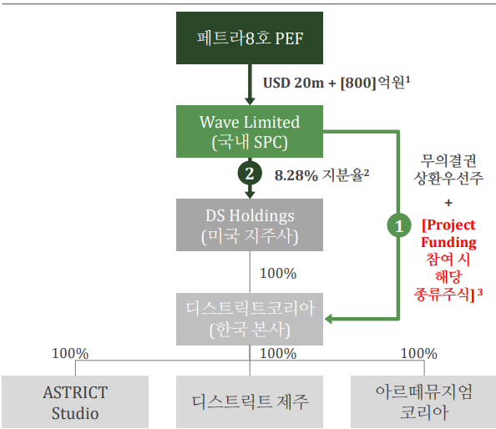
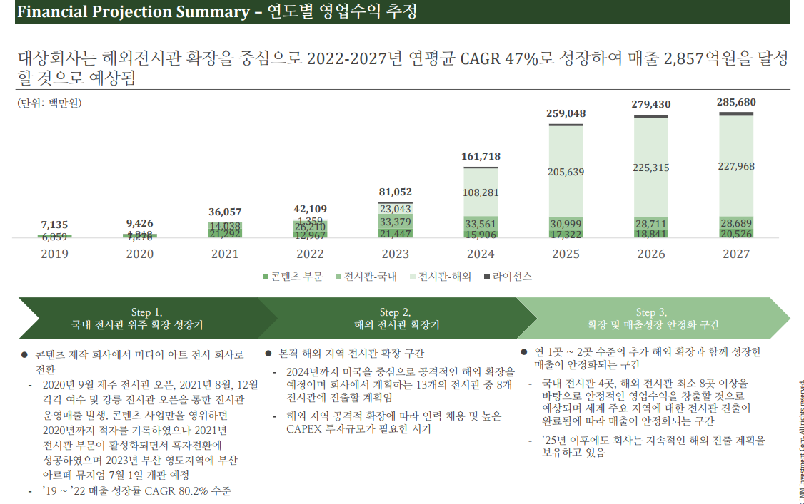
D80000 | [D80000] 과거기업성장률 | 20181231K | 20191231K | 20201231K | 20211231K | 20221231K | 20231231K | YYYYYYYYA
D80010 | [D80010] 매출액 | 11972 | 7135 | 9468 | 36038 | 40496 | 38664 | 26.423559766
D80020 | [D80020] 산업성장률(한은평균)(%) |  |  |  |  |  |  | 0 | 0 | 0 | 0

 |  | 20241231 | 20251231 | 20261231 | 20271231 | 20281231 | 20291231 |  |  | DCF가격 |  | 전기가격
D81000 | [D81000] 성장률추정 | 20241231K | 20251231K | 20261231K | 20271231K | 20281231K | 20291231K |  | 성장률평균 | 20,931 |  | 25,000
D81010 | [D81010] IMF 국내 경제성장률 예측치 | 2.322 | 2.337 | 2.212 | 2.131 | 2.084 | 2.025 |  | 2.22
D81020 | [D81020] 추정 매출액증가율(%) | 59.84 | 42.62 | 30.36 | 21.62 | 15.40 | 0.00 |  | 33.97
 | 전기 추정 매출액증가율(%) |  |  |  |  |  |  |  |  |  |  |  | https://www.polarismarketresearch.com/press-releases/digital-artwork-market

 | 매출추정내역

 |  |  |  |  |  |  |  |  |  |  |  | <단위: 백만원, %>
 | 구 분 | 20191231K | 20201231K | 20211231K | 20221231K | 20231231K | 20241231 | 20251231 | 20261231 | 20271231 | 20281231 | 20291231
 | 과거 매출액 | 7,135 | 9,468 | 36,038 | 40,496 | 38,664 | 61,800 | 88,140 | 114,896 | 139,738 | 161,258 | 161,258
 | 증가율(%) |  | 32.70 | 280.63 | 12.37 | -4.52 | 59.84 | 42.62 | 30.36 | 21.62 | 15.40 | 0.00

 |  | CAGR | W.A. | Avg. |  | 가중치 | 59.84 | 42.62 | 30.36 | 21.62 | 15.40
 |  | 59.84 | 48.63 | 96.16 | 경제성장률 |  | 2.32 | 2.34 | 2.21 | 2.13 | 2.08
 |  |  |  |  |  |  | 2.32 | 3.73 | 5.98 | 9.60 | 15.40 |  | 1.60477676
 |  |  |  |  | 평가회사 CAGR에서 Digital Artwork Market CAGR로 수렴가정 | 1 | 59.84 | 42.62 | 30.36 | 21.62 | 15.40 |  | 0.71225259136
 |  |  |  |  | 경제수렴 |  | 3.87 | -3.32 | 2.84 | -2.43 | 2.08
 |  |  |  |  | 산업수렴 |  | 5.78 | -7.38 | 9.43 | -12.05 | 15.40

 |  |  |  |  |  | 2023년 | 2024년 |  |  |  |  |  | 수렴비율 | 수렴연도
 |  |  |  |  | 경제수렴 | (4.52) | 3.87 | (3.32) | 2.84 | (2.43) | 2.08 |  | -85.64% | 5년

 |  |  |  |  | 산업수렴 | (4.52) | 5.78 | (7.38) | 9.43 | (12.05) | 15.40 |  | -127.76% | 5년

 |  |  |  |  |  |  | *2023 연환산성장률
 |  |  |  |  |  |  | 0.00

